Лист1
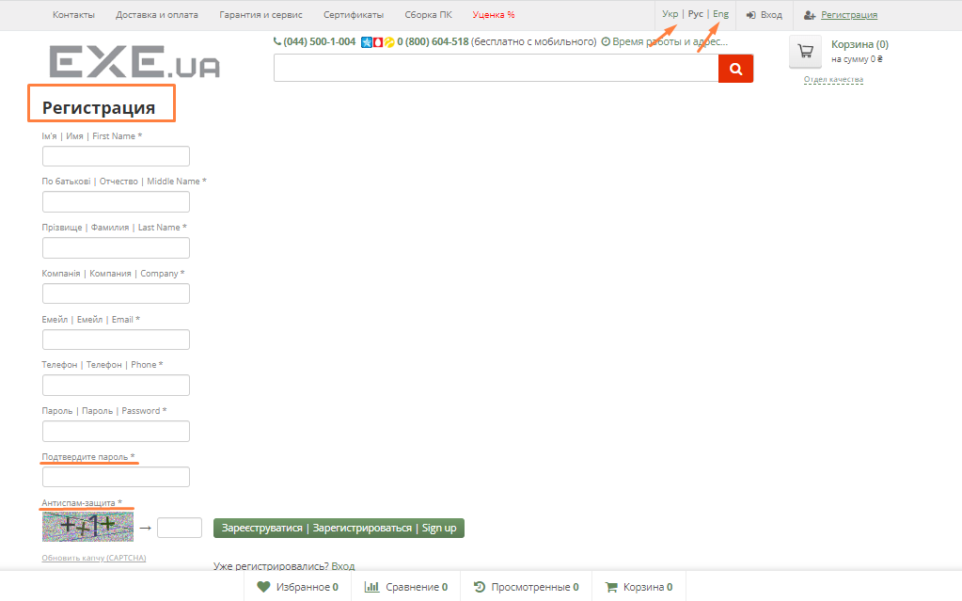
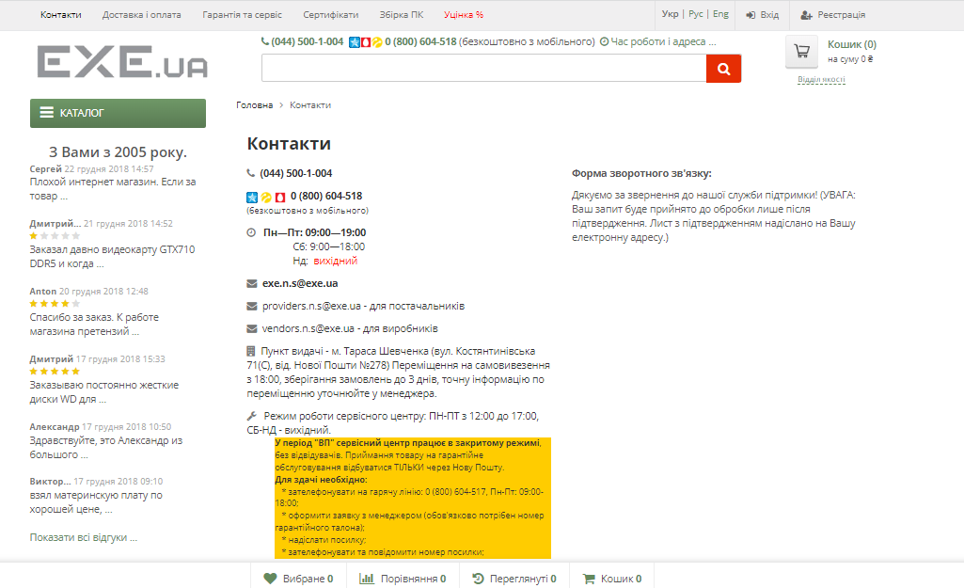
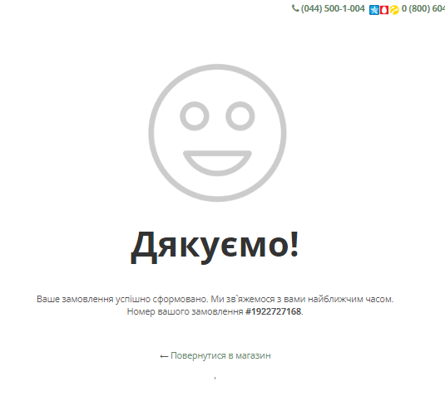
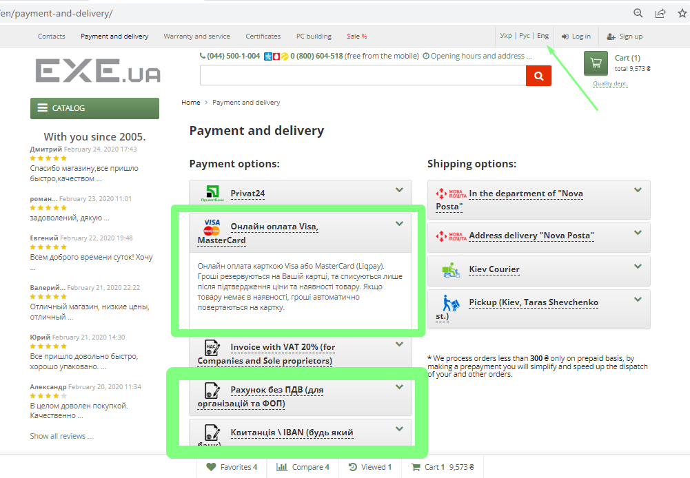
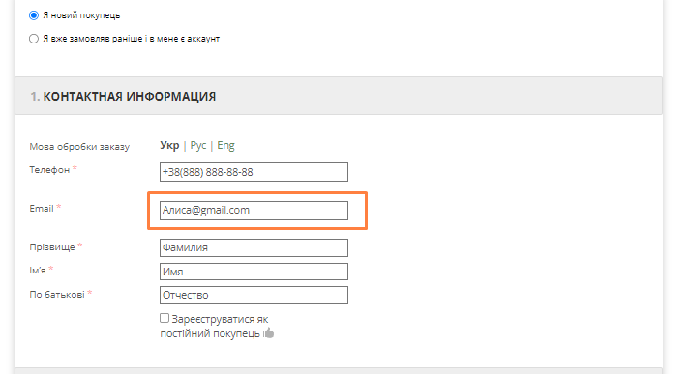
Bug-report
ID | 1 | 2 | 3 | 4 | 5 | 6 | 7
Summary | Do not change localization on the page "Вход" and "Регистрация" | There is no error message for any category of products filtered by price when entering a price from higher to lower | No validation of the "email" in the feedback form when user entering Cyrillic into the field "email" | No validation of the "Телефон" in the feedback form when user entering Cyrillic into the field "Телефон" | Some items on the page "Форма реєстрації сервісного звернення" do not have a translation | Some information doesn´t translate on the page "Оплата і доставка" | No validation of the email in the "Кошик" when user entering Cyrillic into the field "email"
Pre-conditions | Open website exe.ua | Open website exe.ua | Open website exe.ua | Open website exe.ua | Open website exe.ua | Open website exe.ua | Open website exe.ua
 | The user must not be logged in |  |  |  |  |  | The user must not be logged in
Steps | 1. Click on the button "Вход" | 1. Click on catalog | 1. Click on the button "Контакти" | 1. Click on the button "Контакти" | 1. Open page "Гарантія та сервіс" | 1. Open page "Оплатал і доставка" | 1. Add any items to cart
 | 2. Click on the button "Укр" (Switch language to Ukranian) | 2. Choose components for a PC-video card | 2. Enter a valid name in the feedback form - Alice | 2. Enter a valid name in the feedback form - Alice | 2. Click on the button "Форма реєстрації сервісного звернення" | 2. Click on the button "Укр" (Switch language to Ukranian) | 2. Go to cart
 | 3. Click on the button "Eng" | 3. In the field from enter 20 000 | 3. Enter invalid email in the feedback form - Алиса@gmail.com | 3. Enter a valid email in the feedback form - Alice@gmail.com | 3. Click on the button "Укр" (Switch language to Ukranian) | 3. Click on the button "Eng" (Switch language to English) | 3. Choose "Я новий покупець"
 | 4. Click on the button "Регистрация" | 4. In the field to enter 10 | 4. Enter a valid phone in the feedback form +380 99 999 9999 | 4. Enter invalid phone in the feedback form Телефон | 4. Click on the button "Eng" (Switch language to English) |  | 4. Enter an invalid email in the contact information form - Алиса@gmail.com
 | 5. Click on the button "Укр" (Switch language to Ukranian) | 5. Press "Enter" | 5. Enter feedback text - "Тест" | 5. Enter feedback text - "Тест" |  |  | 5. Enter a valid phone in the contact information form - +38(888) 888-88-88
 | 6. Click on the button "Eng" |  | 6. Enter captcha | 6. Enter captcha |  |  | 6. Enter valid data in the contact information form "Прізвище" - Фамилия
 |  |  | 7. Click on the button "Відпавити" | 7. Click on the button "Відпавити" |  |  | 7. Enter valid data in the contact information form "Ім'я" - Имя
 |  |  | Attention message "Поле капча обязательное для заполнения" | Attention message "Поле капча обязательное для заполнения" |  |  | 8. Enter valid data in the contact information form "По батькові" - Отчество
 |  |  | 8. Enter captcha | 8. Enter captcha |  |  | 9. Choose a delivery method - pickup
 |  |  | 9. Click on the button "Відпавити" | 9. Click on the button "Відпавити" |  |  | 10. Choose a payment method - cash
 |  |  |  |  |  |  | 11. Click button "Оформити замовлення"
Expected Results | The page should be translated into Ukranian | No filter applied. The field "To" should be red | Invalid email message | Invalid phone message | The page should be translated into Ukranian/English | The page should be translated into Ukranian/English | Invalid email message
Actual Results | change location not working | The filter applied. No error messages | Message "Дякуємо за звернення до нашої служби підтримки! (УВАГА: Ваш запит буде прийнято до обробки лише після підтвердження. Лист з підтвердженням надіслано на Вашу електронну адресу.)" | Message "Дякуємо за звернення до нашої служби підтримки! (УВАГА: Ваш запит буде прийнято до обробки лише після підтвердження. Лист з підтвердженням надіслано на Вашу електронну адресу.)" | change location not working | change location not working | Message "Ваше замовлення успішно сформовано. Ми зв`яжемося з вами найближчим часом."

Post-conditions
Environment | Google Chrome Version 109.0.5414.122 (Official Build) (64-bit), all browsers | Google Chrome Version 109.0.5414.122 (Official Build) (64-bit), all browsers | Google Chrome Version 109.0.5414.122 (Official Build) (64-bit), all browsers | Google Chrome Version 109.0.5414.122 (Official Build) (64-bit), all browsers | Google Chrome Version 109.0.5414.122 (Official Build) (64-bit), all browsers | Google Chrome Version 109.0.5414.122 (Official Build) (64-bit), all browsers | Google Chrome Version 109.0.5414.122 (Official Build) (64-bit), all browsers
Severity | Low | Low | Low | Low | Low | Low | Low
Priority | Low | Low | Low | Low | Low | Low | Low
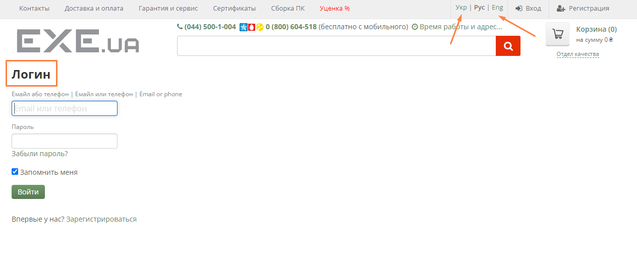
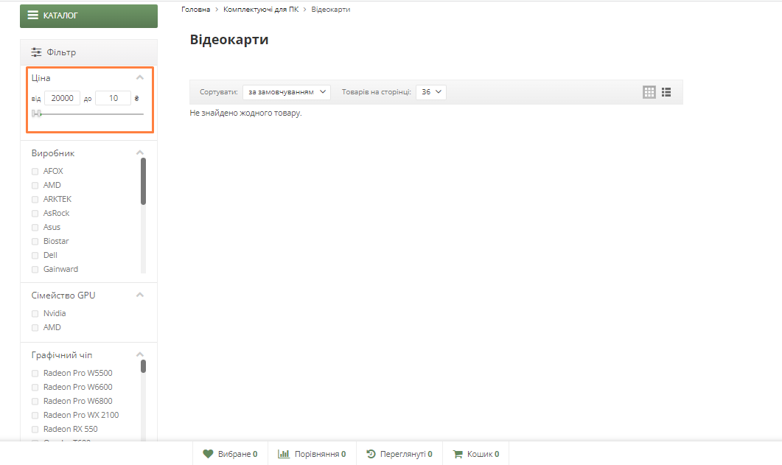
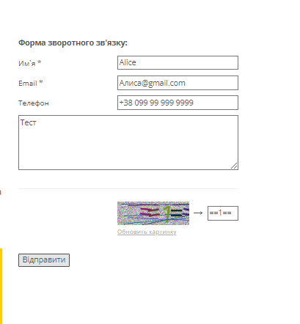
Type of bug | localization bug | Functional/logical | Functional | Functional | localization bug | localization bug | Functional
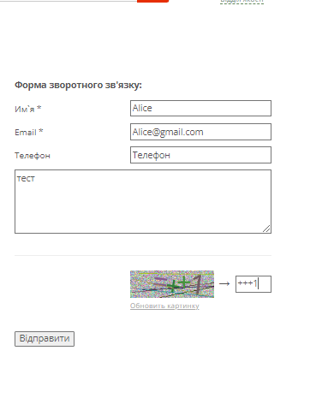
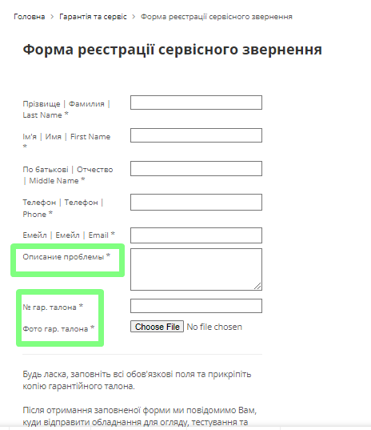
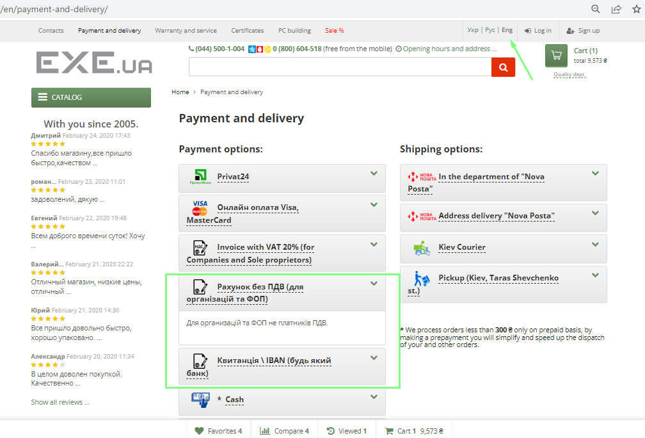
Attachment

